工作表1
SC25-1187504 校舍興建與修葺及設備購置 - 校舍修葺（暑期）--報價單
子項目編號 | M25-0005856240
子項目名稱 | 中小學部更換破損廁所門和課室門工程
報價內容
序號 | 內 容 | 要 求 | 位 置 | 數 量 | 單位 | 單 價(MOP) | 金 額(MOP)
1 | R25-0005856244 18) 門 - 單掩門(一般) | 參考圖一款 | B-3-WC2 B洗手間 | 1 | 套
2 | R25-0005856245 18) 門 - 單掩門(一般) | 參考圖一款 | A-1-WC1 A洗手間 | 1 | 套
3 | R25-0005856246 18) 門 - 單掩門(一般) | 參考圖二款 | A-1-02 A課室 | 1 | 套
4 | R25-0005856247 18) 門 - 單掩門(一般) | 參考圖一款 | A-2-WC1 A洗手間 | 1 | 套
5 | R25-0005856248 18) 門 - 單掩門(一般) | 參考圖二款 | A-2-04 A課室 | 2 | 套
6 | R25-0005856249 18) 門 - 單掩門(一般) | 參考圖二款 | A-3-05 A其他專科教室 | 1 | 套
7 | R25-0005856250 18) 門 - 單掩門(一般) | 參考圖一款 | A-3-WC1 A洗手間 | 1 | 套
8 | R25-0005856251 18) 門 - 單掩門(一般) | 參考圖二款 | A-4-01 A課室 | 1 | 套
總價

要求說明
序號 | 款式 | 要求
圖一 | 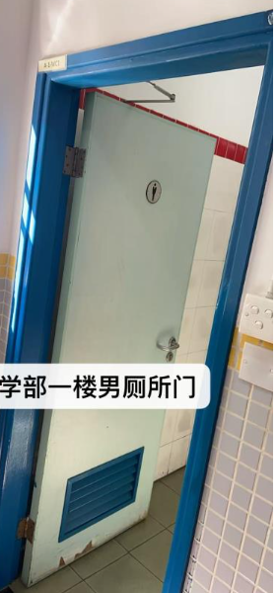 | 要求: 1.門的色彩顏色要與原有洗手間顏色一致。 2.下方設有通風設計。 3.需具有良好的防潮、防腐蝕和易清潔特性。 4.需協作加設男廁或女廁標示。 5.需包含安裝及前後之清潔費用。
圖二 | 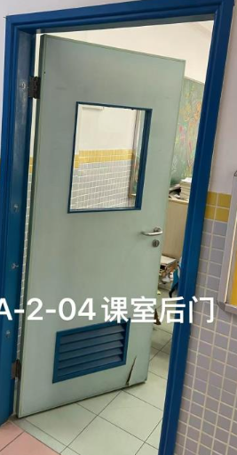 | 要求: 1.門的色彩顏色要與原有課室顏色一致。 2.門上方設玻璃窗，可觀察課室入面情況。 3.下方設有通風設計。 4.需包含安裝及前後之清潔費用。

